1.รวม
โครงการภายใต้เป้าหมายแผนแม่บทย่อย: 070103 การขนส่งสินค้าทางรางเพิ่มขึ้น
กรุณา Log in เข้าระบบ eMENSCR ก่อนดำเนินการ Click ที่ link โครงการนั้น ๆ
หมายเหตุ : หากไม่ Login จะไม่สามารถดูรายละเอียดโครงการได้
โครงการที่ปรากฎเป็นโครงการที่ผ่านการอนุมัติจากผู้บริหาร (M7) ของหน่วยงานเท่านั้น (ข้อมูล ณ เดือนมิถุนายน 2566)

ชื่อโครงการ / การดำเนินงาน | ปีงบประมาณ | วันที่เริ่มต้นโครงการ | วันที่สิ้นสุดโครงการ | หน่วยงานระดับกองหรือเทียบเท่า | หน่วยงานระดับกรมหรือเทียบเท่า | หน่วยงานระดับกระทรวงหรือเทียบเท่า | ประเภทโครงการ | องค์ประกอบ | ปัจจัย
โครงการพัฒนาศูนย์การขนส่งตู้สินค้าทางรถไฟ ที่ท่าเรือแหลมฉบัง | 2559 | เมษายน 2559 | พฤศจิกายน 2562 | ท่าเรือแหลมฉบัง | การท่าเรือแห่งประเทศไทย | กระทรวงคมนาคม |  | 070103V01 | 070103F0104
โครงการก่อสร้างรถไฟทางคู่ ช่วงมาบกะเบา - ชุมทางถนนจิระ | 2561 | ตุลาคม 2560 | กันยายน 2568 | สำนักงานนโยบายแผนวิจัยและพัฒนา | การรถไฟแห่งประเทศไทย | กระทรวงคมนาคม |  | 070103V01 | 070103F0102
โครงการก่อสร้างรถไฟทางคู่ ช่วงนครปฐม-หัวหิน ช่วงหัวหิน-ประจวบคีรีขันธ์ และช่วงประจวบคีรีขันธ์-ชุมพร | 2561 | ตุลาคม 2560 | มกราคม 2566 | สำนักงานนโยบายแผนวิจัยและพัฒนา | การรถไฟแห่งประเทศไทย | กระทรวงคมนาคม |  | 070103V01 | 070103F0102
โครงการก่อสร้างรถไฟทางคู่ ช่วงลพบุรี - ปากน้ำโพ | 2561 | ตุลาคม 2560 | พฤศจิกายน 2566 | สำนักงานนโยบายแผนวิจัยและพัฒนา | การรถไฟแห่งประเทศไทย | กระทรวงคมนาคม |  | 070103V01 | 070103F0102
โครงการก่อสร้างรถไฟทางคู่ ช่วงขอนแก่น - หนองคาย | 2561 | มกราคม 2561 | กันยายน 2568 | สำนักงานนโยบายแผนวิจัยและพัฒนา | การรถไฟแห่งประเทศไทย | กระทรวงคมนาคม |  | 070103V01 | 070103F0102
โครงการก่อสร้างทางรถไฟสายใหม่ สายเด่นชัย - เชียงราย - เชียงของ | 2561 | กรกฎาคม 2561 | กันยายน 2568 | สำนักงานนโยบายแผนวิจัยและพัฒนา | การรถไฟแห่งประเทศไทย | กระทรวงคมนาคม |  | 070103V01 | 070103F0102
โครงการก่อสร้างทางรถไฟสายใหม่ สายบ้านไผ่ - มุกดาหาร - นครพนม | 2561 | มิถุนายน 2561 | ตุลาคม 2569 | สำนักงานนโยบายแผนวิจัยและพัฒนา | การรถไฟแห่งประเทศไทย | กระทรวงคมนาคม |  | 070103V01 | 070103F0102
ศึกษาการกำกับการใช้ประโยชน์รางและจัดทำกฎระเบียบเพื่อรองรับการขนส่งทางรางในเส้นทางหลักของประเทศและระหว่างประเทศ | 2563 | พฤษภาคม 2563 | กรกฎาคม 2564 | กองกำกับกิจการขนส่งทางราง | กรมการขนส่งทางราง | กระทรวงคมนาคม |  | 070103V04 | 070103F0401
การจัดทำมาตรฐานระบบไฟฟ้าและระบบอาณัติสัญญาณ ระยะที่ 1 (โครงข่ายรถไฟสายประธานของประเทศไทย) | 2563 | พฤษภาคม 2563 | ธันวาคม 2563 | กองมาตรฐานความปลอดภัยและบำรุงทาง | กรมการขนส่งทางราง | กระทรวงคมนาคม |  | 070103V04 | 070103F0404
การศึกษา วิเคราะห์ ประเภทและคุณลักษณะของรถขนส่งทางรางให้สอดคล้องกับโครงสร้างพื้นฐานด้านการขนส่งทางราง | 2563 | พฤษภาคม 2563 | ธันวาคม 2563 | กองมาตรฐานความปลอดภัยและบำรุงทาง | กรมการขนส่งทางราง | กระทรวงคมนาคม |  | 070103V01 | 070103F0102
โครงการพัฒนาศักยภาพในการปฏิบัติพันธกิจสู่ความเป็นเลิศตามยุทธศาสตร์ของมหาวิทยาลัยและยุทธศาสตร์ชาติ (โครงการจัดตั้งสถาบันพัฒนากำลังคนด้านระบบขนส่งทางรางและโลจิสติกส์) | 2563 | ตุลาคม 2562 | กันยายน 2563 | คณะเทคโนโลยีการเกษตรและเทคโนโลยีอุตสาหกรรม | มหาวิทยาลัยราชภัฏนครสวรรค์ | กระทรวงการอุดมศึกษา วิทยาศาสตร์ วิจัยและนวัตกรรม |  | 070103V02 | 070103F0204
โครงการยกระดับมาตรฐานความปลอดภัยทางถนนอย่างยั่งยืน บนถนนในพื้นที่จังหวัดร้อยเอ็ด ในทางหลวงหมายเลข 202 ตอน ห้วยลำเตา - เกษตรวิสัย - สุวรรณภูมิ | 2563 | เมษายน 2563 | เมษายน 2564 | แขวงทางหลวงร้อยเอ็ด | กรมทางหลวง | กระทรวงคมนาคม |  | 070103V03 | 070103F0302
โครงการพัฒนาการวิเคราะห์และทดสอบระบบรางรถไฟความเร็วสูง | 2563 | ตุลาคม 2562 | กันยายน 2567 | กองนโยบายและแผน | สถาบันวิจัยวิทยาศาสตร์และเทคโนโลยีแห่งประเทศไทย (วว.) | กระทรวงการอุดมศึกษา วิทยาศาสตร์ วิจัยและนวัตกรรม |  | 070103V04 | 070103F0404
ศึกษาความเป็นไปได้ในการพัฒนาโครงข่ายรถไฟให้ครอบคลุมและเชื่อมโยงพื้นที่ทั่วประเทศ และรองรับการขนส่งต่อเนื่องหลายรูปแบบได้อย่างไร้รอยต่อ | 2564 | มกราคม 2564 | มกราคม 2565 | กองยุทธศาสตร์และแผนงาน | กรมการขนส่งทางราง | กระทรวงคมนาคม |  | 070103V01 | 070103F0104
มาตรการจัดสรรตารางเวลาการเดินรถเพื่อออกใบอนุญาตให้เอกชนเข้าร่วมเดินรถ | 2564 | ตุลาคม 2563 | กันยายน 2564 | กองยุทธศาสตร์และแผนงาน | กรมการขนส่งทางราง | กระทรวงคมนาคม |  | 070103V03 | 070103F0305
 | 2564 |  |  |  |  |  |  | 070103V01 | 070103F0101
 | 2564 |  |  |  |  |  |  | 070103V01 | 070103F0103
 | 2564 |  |  |  |  |  |  | 070103V01 | 070103F0105
 | 2564 |  |  |  |  |  |  | 070103V02 | 070103F0201
 | 2564 |  |  |  |  |  |  | 070103V02 | 070103F0202
 | 2564 |  |  |  |  |  |  | 070103V02 | 070103F0203
 | 2564 |  |  |  |  |  |  | 070103V02 | 070103F0205
 | 2564 |  |  |  |  |  |  | 070103V02 | 070103F0206
 | 2564 |  |  |  |  |  |  | 070103V02 | 070103F0207
 | 2564 |  |  |  |  |  |  | 070103V03 | 070103F0301
 | 2564 |  |  |  |  |  |  | 070103V03 | 070103F0303
 | 2564 |  |  |  |  |  |  | 070103V03 | 070103F0304
 | 2564 |  |  |  |  |  |  | 070103V04 | 070103F0402
 | 2564 |  |  |  |  |  |  | 070103V04 | 070103F0403

3.Pivot VC
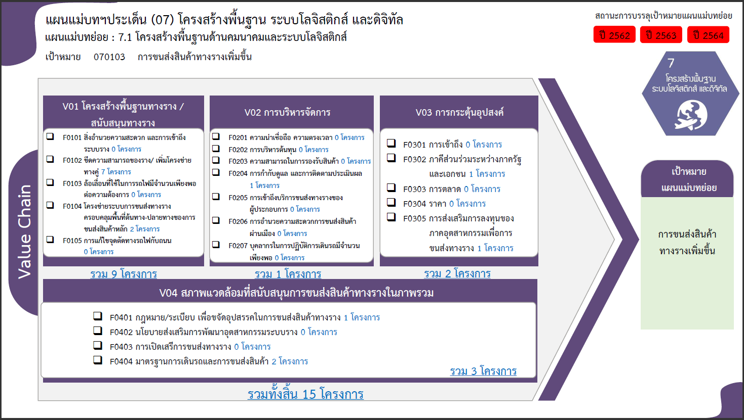
องค์ประกอบ/ปัจจัย | ปีงบประมาณ
 | 2559 | 2561 | 2563 | 2564 | รวมจำนวนโครงการทั้งหมด
070103V01 | 1 | 6 | 1 | 1 | 9
070103F0102 |  | 6 | 1 |  | 7
070103F0104 | 1 |  |  | 1 | 2
070103V04 |  |  | 3 |  | 3
070103F0401 |  |  | 1 |  | 1
070103F0404 |  |  | 2 |  | 2
070103V02 |  |  | 1 |  | 1
070103F0204 |  |  | 1 |  | 1
070103V03 |  |  | 1 | 1 | 2
070103F0302 |  |  | 1 |  | 1
070103F0305 |  |  |  | 1 | 1
รวมจำนวนโครงการทั้งหมด | 1 | 6 | 6 | 2 | 15

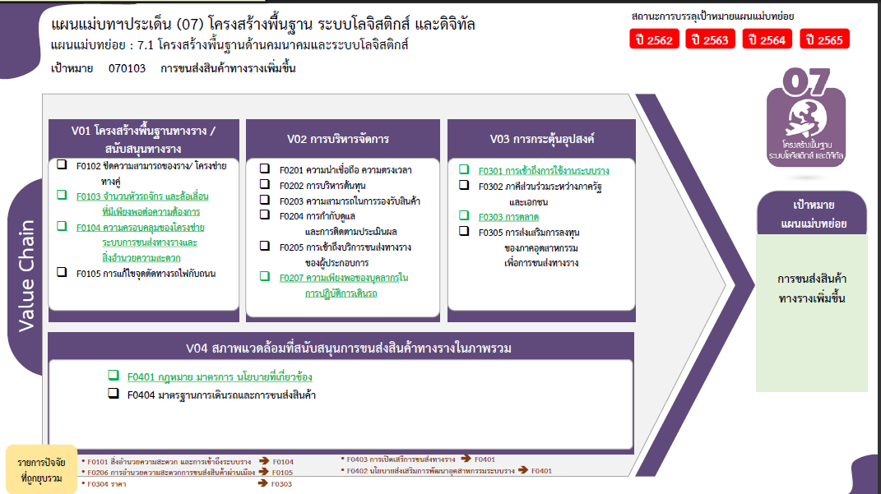

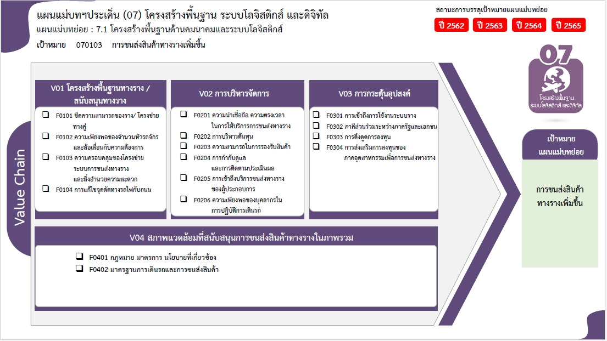

0 โครงการ
0 โครงการ
0 โครงการ
0 โครงการ
1 โครงการ
7 โครงการ
0 โครงการ
1 โครงการ
2 โครงการ
1 โครงการ

0 โครงการ
0 โครงการ
0 โครงการ

1 โครงการ
2 โครงการ

รวมทั้งสิ้น 15 โครงการ

